关系图
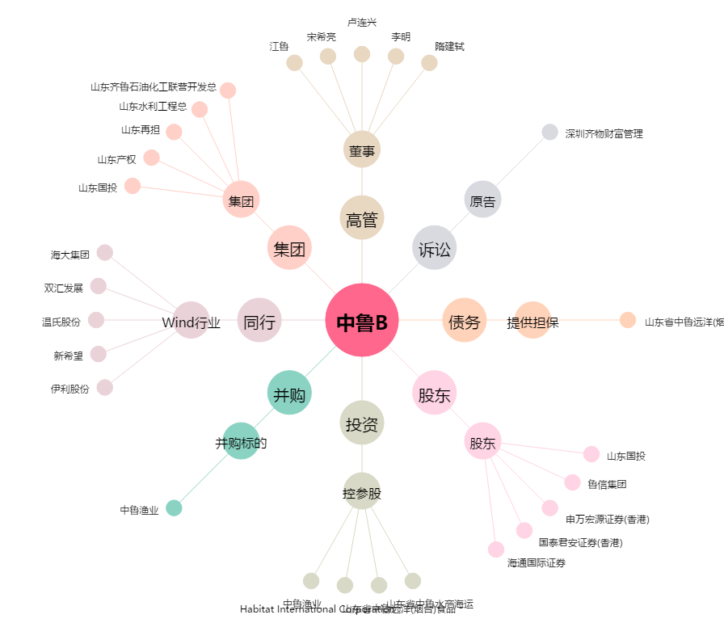
中鲁B[200992.SZ] - 关系概览图

